Sheet1
 |  |  |  |  |  | BtoBクリップ問い合わせシート |  |  |  |  |  |  | E-Mail ; ds@jp.yokowo.com
 |  |  |  |  |  |  |  |  |  |  |  |  | FAX ; 03-3916-3139
 |  |  |  |  |  |  |  |  |  |  |  |  | (TEL ; 03-3916-3141)
※下記にご記入の上、お問い合わせください。即刻ご回答申し上げます。詳細を別紙にお書きの場合には、その旨ご記入ください。

 | 年 |  | 月 |  | 日
会社名 |  |  |  |  |  |  |  | 事業所名 （工場名)
部署名 |  |  |  |  |  |  |  | ﾌﾘｶﾞﾅ
 |  |  |  |  |  |  |  | お名前
住所 |  | 〒 |  |  | -

E-Mail
電話 |  |  |  |  |  | - |  |  |  | -
FAX |  |  |  |  |  | - |  |  |  | -

E-MailにてDXFデータをお送りいただくか、下記寸法の分かる図面をお送りください。

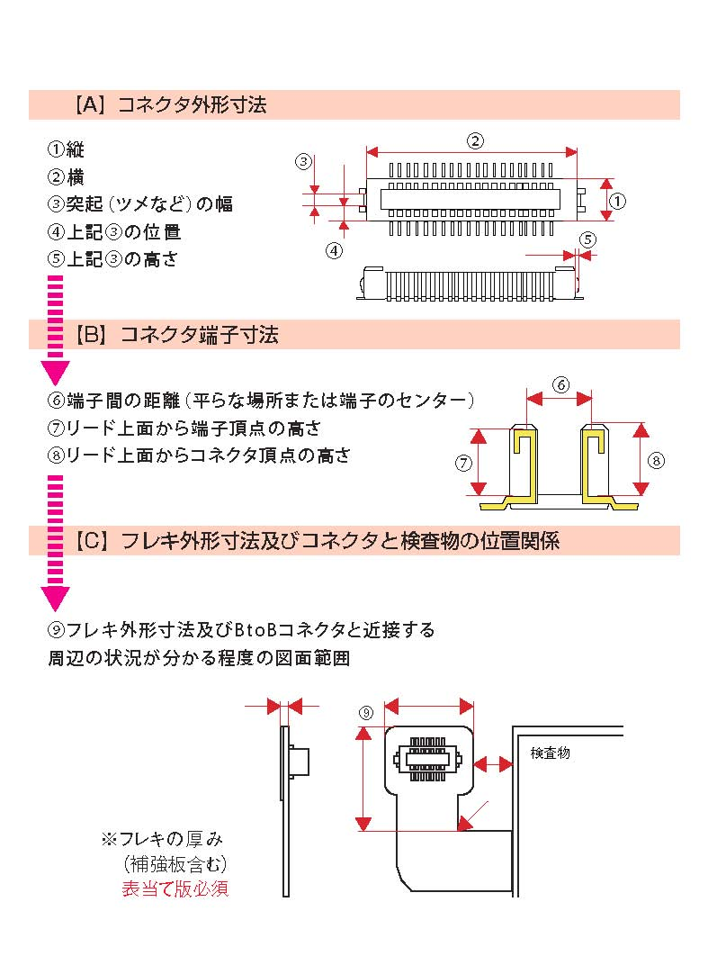
 |  |  |  |  |  |  |  | 下記質問にお答えください。
 |  |  |  |  |  |  |  | 黄色は記入、水色は選択
 |  |  |  |  |  |  |  | ご希望の 配線タイプは |  |  | ディスクリート配線用パッド付き
 |  |  |  |  |  |  |  |  |  |  | FRCコネクタ付き
 |  |  |  |  |  |  |  |  |  |  | BtoBコネクタ実装用パッド付き
 |  |  |  |  |  |  |  | ご希望のタイプは |  |  | 表当て（上接点）
 |  |  |  |  |  |  |  |  |  |  | 裏当て（下接点）
 |  |  |  |  |  |  |  | ご購入予定台数 |  |  |  | 台
 |  |  |  |  |  |  |  | コネクタメーカー
 |  |  |  |  |  |  |  | コネクタ品番
 |  |  |  |  |  |  |  | 極数 |  |  |  | 極
 |  |  |  |  |  |  |  | 対象となる 検査物は

⑨フレキの厚み
⑩フレキ外形寸法およびBtoBコネクタと近接する周辺の状況が分かる
範囲の図面
 |  |  |  |  |  |  |  | 図面送付方法 |  | 必須
 |  |  |  |  |  |  |  | （コネクタ図面とコネクタと 検査物の位置関係が 分かる図面） |  |  | DXFファイルにてE-Mailした。
 |  |  |  |  |  |  |  |  |  |  | 図面をFAXした。
 |  |  |  |  |  |  |  | 検査対象となる コネクタ 必要寸法 |  | ①

 |  |  |  |  |  |  |  |  |  | ②
⑩
 |  |  |  |  |  |  |  |  |  | ③

 |  |  |  |  |  |  |  |  |  | ④

⑨
 |  |  |  |  |  |  |  |  |  | ⑤

 |  |  |  |  |  |  |  |  |  | ⑥

 |  |  |  |  |  |  |  |  |  | ⑦

 |  |  |  |  |  |  |  |  |  | ⑧

 |  |  |  |  |  |  |  |  |  | ⑨

㈱ヨコオ・回答欄 | 当データの範囲での 概算見積り （製作台数別＠円） |  |  | 1台 |  | 2～9台 | 10～24台 |  | 25～49台 |  | 50～台 | ～ 台

当回答による
お客様よりの
設計開始のご指示
設計
日間
図面
見積
送付
ご承認
納入
製作
日間
ご発注
 | 進め方と納期 （稼働日計算）

 | 通信欄 |  | 品番： |  |  |  |  | 備考
 |  |  | 回答図面番号：
 | *ご注文の際は、品番と回答図面番号をお知らせ下さい。

